상품제안서
투포켓화일 (일체형) | 상품코드: S25700

 |  | 02-713-8555 | www.synergygift.co.kr
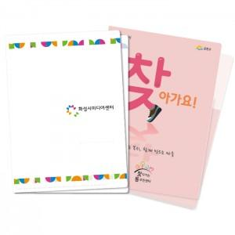

【상세/제작정보】

【인쇄/포장옵션】 | 풀칼라 / 포장불가능

【공급단가】 | 수량
*VAT별도 | 반투명(0.2T)
 | 반투명(0.4T)
 | 유백색(0.4T)
 | 유백색(0.6T)

【상품 URL】 | https://www.synergygift.co.kr:443/src/goods_detail.php?gdno=25700

